Сводные таблицы
Черные металлы
Легковые автомобили
Лекарства
Сельское хозяйство
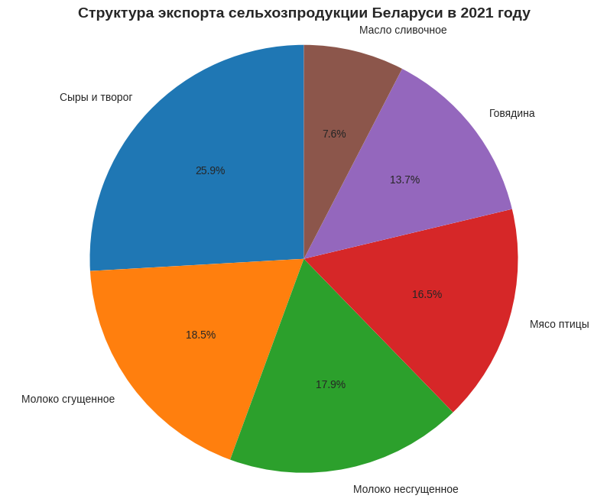
Черные металлы |  |  |  | Легковые автомобили |  |  |  | Лекарства |  |  |  |  | Сельское хозяйство
Год | Импорт (тыс. т) | Экспорт (тыс. т) |  | Год | Импорт (тыс. шт) | Экспорт (тыс. шт) |  | Год | Импорт (тонн) | Экспорт (тонн) |  |  | Год | Сыры (экспорт, тыс. т) | Мясо птицы (экспорт, тыс. т)
2000 | 2175.5 | 1391.2 |  | 2000 | 57.7 | 0.5 |  | 2000 | 7650 | 6024 |  |  | 2000 | 16.9 | 6.8
2001 | 1932.6 | 1431 |  | 2001 | 72 | 0.2 |  | 2001 | 7747 | 6367 |  |  | 2001 | 25.8 | 7.5
2002 | 1888 | 1452.9 |  | 2002 | 100 | 0.1 |  | 2002 | 7667 | 7992 |  |  | 2002 | 28.3 | 7.6
2003 | 2465.4 | 1413.5 |  | 2003 | 95.5 | 0.1 |  | 2003 | 9204 | 7283 |  |  | 2003 | 38.3 | 15.7
2004 | 2657.5 | 1498.3 |  | 2004 | 88.7 | 0.1 |  | 2004 | 8581 | 6969 |  |  | 2004 | 53.5 | 13.2
2005 | 2572 | 1631.4 |  | 2005 | 131.3 | 0.03 |  | 2005 | 7473 | 6608 |  |  | 2005 | 65.1 | 10.5
2006 | 3180.7 | 1825.9 |  | 2006 | 157 | 0.03 |  | 2006 | 8315 | 7384 |  |  | 2006 | 82.6 | 9
2007 | 3287.6 | 1857.3 |  | 2007 | 180.4 | 0.04 |  | 2007 | 8755 | 8811 |  |  | 2007 | 99 | 7.9
2008 | 3402.7 | 1903.9 |  | 2008 | 199.9 | 0.5 |  | 2008 | 8564 | 8813 |  |  | 2008 | 102 | 6.2
2009 | 2712.6 | 1863.9 |  | 2009 | 163.4 | 0.01 |  | 2009 | 7997 | 6781 |  |  | 2009 | 121.5 | 20.9
2010 | 3537.7 | 1747.2 |  | 2010 | 201.8 | 24 |  | 2010 | 7387 | 7039 |  |  | 2010 | 128.7 | 38.4
2011 | 3513.1 | 1774.9 |  | 2011!!!! | 284.1 | 112.7 |  | 2011 | 6402 | 8065 |  |  | 2011 | 132.2 | 75
2012 | 3436.6 | 1974.3 |  | 2012 | 83.7 | 59.1 |  | 2012 | 6721 | 10820 |  |  | 2012 | 144.4 | 105.6
2013 | 3469.6 | 1663.3 |  | 2013 | 102.5 | 38.6 |  | 2013 | 7766 | 9776 |  |  | 2013 | 140.5 | 106.1 | Вывод:
2014 | 3061.4 | 1917 |  | 2014 | 159.6 | 8.7 |  | 2014 | 8134 | 9403 |  |  | 2014 | 166.7 | 114.3 | Экспорт продукции сельского хозяйства демонстрирует устойчивый многократный рост за 20 лет, что свидетельствует о развитии отрасли и увеличении экспортного потенциала. Такой рост экспорта сельхозпродукции связан с активным строительством новых ферм и модернизизации старых. Так же были программы по импортозамещению и наращиванию экспорта.
2015 | 2762.4 | 1994.7 |  | 2015 | 96.5 | 9.1 |  | 2015 | 6497 | 9691 |  | Вывод: | 2015 | 182.5 | 136.3
2016 | 2705.4 | 1696.8 | Вывод: | 2016 | 55.9 | 12.4 | Вывод: | 2016 | 6436 | 9676 |  | По лекарствам самая интересная динамика, тк здесь тренд полностью поменялся. Раньше мы покупали лекарств больше, чем продавали. Но после 2011 года ситуация начала меняться,и постепенно мы стали продавать больше, чем покупать. В 2021 году экспорт уже превышал импорт на 4,3 тысячи тонн. Это говорит о том, что наша фармацевтическая промышленность сильно выросла за последние 10 лет. Теперь мы не только обеспечиваем себя лекарствами, но и продаем их другим странам. | 2016 | 205 | 145.9
2017 | 3147.6 | 1771.5 | По черным металлам видно, что мы их больше покупаем, чем продаем. Импорт всегда выше экспорта. Это логично, потому что у нас много заводов (МАЗ, БЕЛАЗ, МТЗ), которым нужен металл. Своего не хватает, поэтому закупаем за границей. Самый большой разрыв был в 2010 году (почти 1,8 млн тонн). А в кризис 2009 года импорт упал, потому что заводы меньше работали. | 2017 | 54.9 | 4.1 | Рынок легковых автомобилей Беларуси характеризуется стабильным превышением импорта над экспортом с резкой аномалией в 2011 году, возможно вызванной изменением таможенного законодательства. | 2017 | 8053 | 10364 |  |  | 2017 | 189.4 | 150.4
2018 | 3440.9 | 1923.7 |  | 2018 | 86.9 | 11.2 |  | 2018 | 7399 | 10404 |  |  | 2018 | 211.2 | 166.5
2019 | 3278.8 | 2086.8 |  | 2019 | 106.6 | 19.9 |  | 2019 | 8794 | 12662 |  |  | 2019 | 244.1 | 170.4
2020 | 3039.7 | 1967.2 |  | 2020 | 93.5 | 40.1 |  | 2020 | 8998 | 12239 | Сальдо |  | 2020 | 274.5 | 194
2021 | 3086.2 | 1841.6 |  | 2021 | 114.5 | 58.5 |  | 2021 | 7500 | 11760 | 4260 |  | 2021 | 298.3 | 189.6
Минимальное | 1888 | 1391.2 |  | Минимальное | 54.9 | 0.01 |  | Минимальное | 6402 | 6024 |  |  | Минимальное | 16.9 | 6.2
Масимальное | 3537.7 | 2086.8 |  | Масимальное | 284.1 | 112.7 |  | Масимальное | 9204 | 12662 |  |  | Масимальное | 298.3 | 194

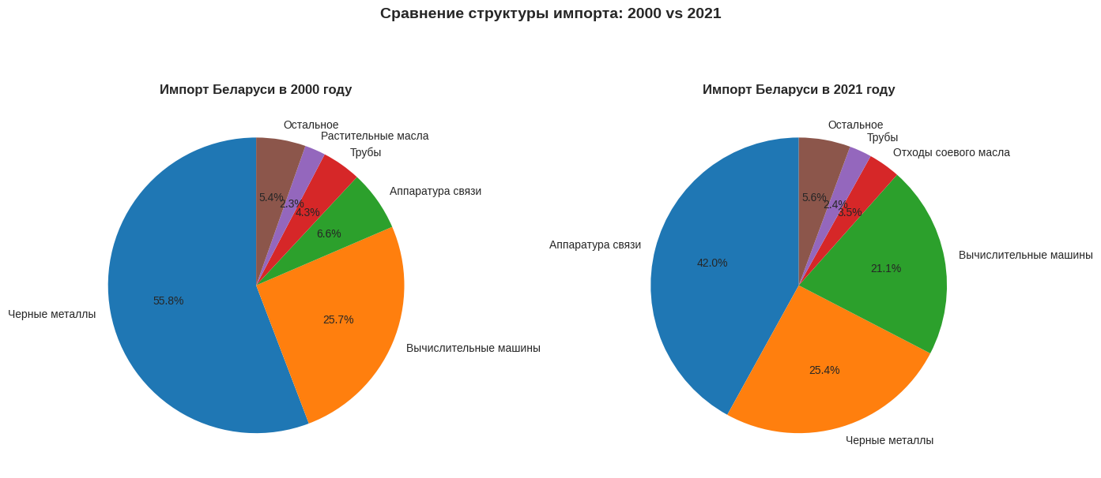

 |  |  |  |  |  |  | Общий вывод
 |  |  |  |  |  |  | Проанализировав все категории импорта и экспорта Беларуси, можно выделить несколько групп. Первая группа - это черные металлы и продукция из них. Здесь мы стабильно покупаем больше, чем продаем, потому что металл нужен нашему машиностроению. Вторая группа - высокотехнологичная продукция: вычислительные машины, аппаратура связи, двигатели. Здесь импорт резко вырос в 2013-2014 годах, что связано с модернизацией IT-инфраструктуры, а потом стабилизировался. Третья группа - сельское хозяйство. Это самый успешный сектор. Четвертая группа - лекарства. Здесь произошел перелом: с 2015 года мы стали продавать больше, чем покупать. И пятая группа - это продукты, по которым мы являемся чистыми экспортерами: мебель, лесоматериалы, сахар. В целом, экономика показывает разнонаправленные тренды: сельское хозяйство и фармацевтика растут, а металлургия и автопром остаются зависимыми от импорта.

